Exercise 2
Giá trị hiện tại của tiền tệ ở năm thứ 2

Giá trị hiện tại của tiền tệ ở năm thứ 5
,77

.77

Số tiền phải trả ở năm thứ 3

Excercise 3
1.8%

Lãi suất | 0.018
Tháng | 1 | 2 | 3 | 4 | 5 | 6 | 7 | 8 | 9 | 10 | 11 | 12 | SUM
Tiền | 250 | 250 | 250 | 250 | 250 | 250 | 250 | 250 | 250 | 250 | 250 | 250
 | 245.58 | 241.24 | 236.97 | 232.78 | 228.67 | 224.62 | 220.65 | 216.75 | 212.92 | 209.15 | 205.45 | 201.82 | 2676.60
Số tiền phải trả |  |  | 4676.60
 |  |  |  | 245.5795678
 |  |  |  | 245.5795678 |  | 2676.60
 |  |  |  |  |  | 4676.60

Exercise5
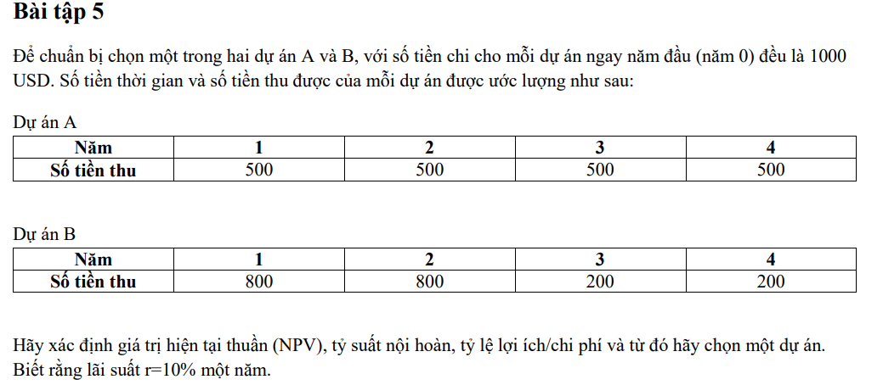

0.1
 |  | 0 | 1 | 2 | 3 | 4
ProjectA | B |  | 500 | 500 | 500 | 500
 | C | 1000
Benefits | 1584.932723 | 0 | 455 | 413 | 376 | 342
Cost | 1000 | 1000 | 0 | 0 | 0 | 0
NPV | 584.93
B/C | 1.58
 |  | 0 | 1 | 2 | 3 | 4
Project B | B |  | 800 | 800 | 200 | 200
 | C | 1000 |  |  |  |  | 1675.295403
Benefits | 1675.295403 | 0 | 727 | 661 | 150 | 137
Cost | 1000 | 1000 | 0 | 0 | 0 | 0
NPV | 675.30
B/C | 1.68

 |  | 675.2954033

Exercise 6
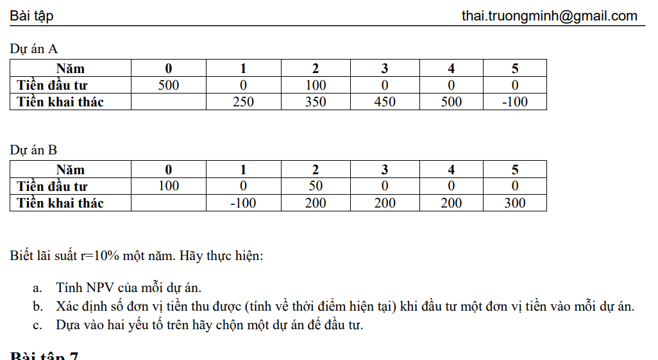

0.1
 | n= | 0 | 1 | 2 | 3 | 4 | 5
Project A | B | 500 | 0 | 100 | 0 | 0 | 0
 | C |  | 250 | 350 | 450 | 500 | -100
Benefits | 582.6446281 | 500 | 0 | 83 | 0 | 0 | 0
Cost | 1134.035181 | 0 | 227 | 289 | 338 | 342 | -62
NPV | -551.39
B/C | 0.51

 |  | 0 | 1 | 2 | 3 | 4 | 5
Project A | B | 100 | 0 | 50 | 0 | 0 | 0
 | C |  | -100 | 200 | 200 | 200 | 300
Benefits | 141.322314 | 100 | 0 | 41 | 0 | 0 | 0
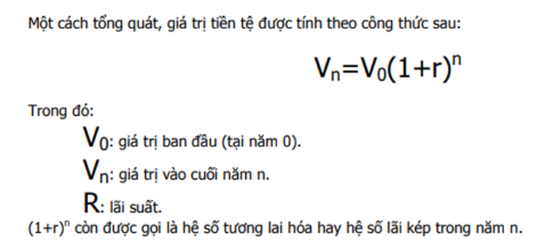
Cost | 547.5222135 | 0 | -91 | 165 | 150 | 137 | 186
NPV | -406.20
B/C | 0.26

Exercise 8 & 11
3
D = 11
6
H = 2
7
Công việc | Thời gian (ngày) | Công việc trước đó | Thời gian tối thiểu (ngày) | Chi phí rút ngắn/ngày
A | 3 | - | 2 | 17 | Sơ đồ AOA
B | 5 | A | 3 | 7
C | 3 | A | 2 | 2
B = 5
D | 11 | B | 8 | 5
E | 7 | B | 3 | 9
1
A = 3
2
F | 4 | C | 3 | 8
E = 7
G | 9 | E,F | 7 | 4
G = 9
0 | 2 | D,G | 2 | 3
5
a. Sơ đồ PERT
b. Sơ đồ GANTT
C = 3
4
c. Xác định thời gian sớm nhất và trễ nhất để bắt đầu từng công việc, thời gian thực hiện toàn bộ dự án
d. Xác định các công việc găng trong kế hoạch
F = 4
e. Thực hiện rút ngắn thời gian công việc dự án 8 ngày với chi phí bỏ thêm thấp nhất. Xác định thứ tự rút ngắn và chi phí bỏ thêm.

c. Thời gian thực hiện toàn bộ dự án: 26 ngày
d. Công việc găng: A-B-E-G-H
e.
No. | Tasks | Time | Cost |  | a. Sơ đồ PERT
1 | G | 2 | 8
2 | B | 2 | 14 |  |  |  |  |  |  |  |  |  |  |  |  |  |  | 8 | D | 19
3 | E | 3 | 27 |  |  |  |  |  |  |  |  |  |  |  |  |  |  | 13 | 11 | 24
4 | DEC | 1 | 16 |  |  |  |  |  |  |  |  |  |  | 3 | B | 8
Total |  | 8 | 65 |  |  |  |  |  |  |  |  |  |  | 3 | 5 | 8
 |  |  |  |  |  |  |  |  |  |  |  |  |  |  |  |  |  | 8 | E | 15
A | B | E | G | H |  | 0 | Start | 0 |  | 0 | A | 3 |  |  |  |  |  | 8 | 7 | 15 |  |  |  |  |  | 24 | H | 26 |  | 26 | End | 26
2 | 3 | 3 | 7 | 2 |  | 0 | 0 | 0 |  | 0 | 3 | 3 |  |  |  |  |  |  |  |  |  | 15 | G | 24 |  | 24 | 2 | 26 |  | 26 | 0 | 26
17 | 7 | 9 | 4 | 3 |  |  |  |  |  |  |  |  |  |  |  |  |  |  |  |  |  | 15 | 9 | 24
 |  |  | G đạt tối thiểu, chưa có Gantt mới | Do H đã đạt thời gian tối thiểu |  |  |  |  |  |  |  |  |  | 3 | C | 6 |  | 6 | F | 10
 |  |  |  |  |  |  |  |  |  |  |  |  |  | 8 | 3 | 11 |  | 11 | 4 | 15
A | B | E
2 | 3 | 3
17 | 7 | 9
 | B đạt tối thiểu, chưa có Gantt mới |  |  |  | b. Sơ đồ GANTT

A | E |  |  |  | Time/Tasks |  | 1 | 2 | 3 | 4 | 5 | 6 | 7 | 8 | 9 | 10 | 11 | 12 | 13 | 14 | 15 | 16 | 17 | 18 | 19 | 20 | 21 | 22 | 23 | 24 | 25 | 26
2 | 3 |  |  |  | A
17 | 9 |  |  |  | B
 | Xuất hiện Gantt mới |  |  |  | C
 |  |  |  |  | D
Lượt bỏ H,G,B | Lượt bỏ nhánh A do bị chia thành 2 nhánh gantt khác |  | DEC và DEF |  | E
 |  |  |  |  | F
A | DEC | DEF |  |  | G
2 |  |  |  |  | H
17 | 16 | 22
 | Đã rút ngắn được 8 ngày
 |  |  |  |  | e. Sơ đồ GANTT sau khi rút ngắn

 |  |  |  |  |  |  |  |  |  |  |  |  |  |  |  |  |  | 6 | D | 16
 |  |  |  |  |  |  |  |  |  |  |  |  |  |  |  |  |  | 6 | 10 | 16
 |  |  |  |  |  |  |  |  |  |  |  |  |  | 3 | B | 6
 |  |  |  |  |  |  |  |  |  |  |  |  |  | 3 | 3 | 6
 |  |  |  |  |  |  |  |  |  |  |  |  |  |  |  |  |  | 6 | E | 9
 |  |  |  |  |  | 0 | Start | 0 |  | 0 | A | 3 |  |  |  |  |  | 6 | 3 | 9 |  |  |  |  |  | 16 | H | 18 |  | 18 | End | 18
 |  |  |  |  |  | 0 | 0 | 0 |  | 0 | 3 | 3 |  |  |  |  |  |  |  |  |  | 9 | G | 16 |  | 16 | 2 | 18 |  | 18 | 0 | 18
 |  |  |  |  |  |  |  |  |  |  |  |  |  |  |  |  |  |  |  |  |  | 9 | 7 | 16
 |  |  |  |  |  |  |  |  |  |  |  |  |  | 3 | C | 5 |  | 5 | F | 9
 |  |  |  |  |  |  |  |  |  |  |  |  |  | 3 | 2 | 5 |  | 5 | 4 | 9

 |  |  |  |  | time/task |  | 1 | 2 | 3 | 4 | 5 | 6 | 7 | 8 | 9 | 10 | 11 | 11 | 12 | 13 | 14 | 15 | 16 | 17 | 18 | 19 | 20 | 21 | 22 | 23 | 24 | 25
 |  |  |  |  | a
 |  |  |  |  | b
 |  |  |  |  | c
 |  |  |  |  | d
 |  |  |  |  | e
 |  |  |  |  | f
 |  |  |  |  | g
 |  |  |  |  | h

Exercise 9
3
C = 3
Công việc | Thời gian (tuần) | Công việc trước đó | Thời gian tối thiểu | Chi phí rút ngắn/tuần | Chi phí bổ thêm/tuần
A | 2 | - | 0 | 10 | - | Sơ đồ AOA
B | 3 | A | 1 | 12 | 3
C | 3 | B | 1 | 10 | 3
B = 3
7
D | 3 | A | 1 | 11 | 3
E | 12 | A | 3 | 70 | 6
E = 12
H = 4
F | 2 | D | 0 | 20 | -
1
A = 2
2
G | 5 | F | 2 | 50 | 11
G = 5
H | 4 | C,E,G | 2 | 30 | 8
D = 3
9
I | 10 | H,K | 3 | 150 | 15
4
F = 2
6
I = 10
J | 7 | A | 3 | 100 | 16
K | 9 | J | 3 | 95 | 12
11
M | 3 | K | 1 | 12 | 5
K' = 0
N | 5 | M | 2 | 34 | 7
J = 7
a. Sơ đồ PERT
b. Sơ đồ GANTT
5
K = 9
8
M = 3
10
c. Xác định thời gian sớm nhất và trễ nhất để bắt đầu từng công việc, thời gian thực hiện toàn bộ dự án và chi phí cho toàn dự án
N = 5
d. Xác định các công việc găng
e. Thực hiện rút ngắn dự án 5 tuần sau cho chi phí bỏ thêm là ít nhất. Xác định thứ tự các công việc cần rút ngắn.

c. Thời gian thực hiện toàn bộ dự án: 28 tuần
d. Công việc găng: A-E-H-I và A-J-K-I
e. |  |  |  |  |  | a. Sơ đồ PERT
No. | Tasks | Time | Cost
1 | I | 2 | 30 |  |  |  |  |  |  |  |  |  |  |  | 2 | B | 5 |  | 5 | C | 8
2 | EK | 2 | 36 |  |  |  |  |  |  |  |  |  |  |  | 8 | 3 | 11 |  | 11 | 3 | 14
3 | IM | 1 | 20
Total |  | 5 | 86 |  |  |  |  |  |  |  |  |  |  |  | 2 | E | 14 |  |  |  |  |  | 14 | H | 18
 |  |  |  |  |  |  |  |  |  |  |  |  |  |  | 2 | 12 | 14 |  |  |  |  |  | 14 | 4 | 18
 |  |  |  |  |  |  | 0 | Start | 0 |  | 0 | A | 2
Lượt bỏ nhánh A do bị chia thành 2 nhánh gantt khác |  | EJ,EK,HJ,HK,I |  |  |  |  | 0 | 0 | 0 |  | 0 | 2 | 2 |  |  |  |  |  |  |  |  |  |  |  |  |  |  |  |  |  |  |  |  |  | 28 | End | 28
 |  |  |  |  |  |  |  |  |  |  |  |  |  |  | 2 | D | 5 |  | 5 | F | 7 |  | 7 | G | 12 |  | 18 | I | 28 |  |  |  |  |  | 28 | 0 | 28
EJ | EK | HJ | HK | I |  |  |  |  |  |  |  |  |  |  | 4 | 3 | 7 |  | 7 | 2 | 9 |  | 9 | 5 | 14 |  | 18 | 10 | 28
22 | 18 | 24 | 20 | 15
 |  |  |  | Xuất hiện Gantt mới |  |  |  |  |  |  |  |  |  |  | 2 | J | 9 |  |  |  |  |  | 9 | K | 18 |  | 18 | M | 21 |  | 21 | N | 26
 |  |  |  |  |  |  |  |  |  |  |  |  |  |  | 2 | 7 | 9 |  |  |  |  |  | 9 | 9 | 18 |  | 20 | 3 | 23 |  | 23 | 5 | 28
Lượt bỏ nhánh K do bị chia thành 2 nhánh gantt khác |  | IM,IN | EJ,EK,HJ,HK,IM,IN

EJ | EK | HJ | HK | IM | IN | b. Sơ đồ GANTT
22 | 18 | 24 | 20 | 20 | 22
 | Xuất hiện Gantt mới |  |  |  |  | Time/Tasks |  | 1 | 2 | 3 | 4 | 5 | 6 | 7 | 8 | 9 | 10 | 11 | 12 | 13 | 14 | 15 | 16 | 17 | 18 | 19 | 20 | 21 | 22 | 23 | 24 | 25 | 26 | 27 | 28
 |  |  |  |  |  | A
Lượt bỏ nhánh A do bị chia thành 2 nhánh gantt khác |  | Lượt bỏ F do không có chi phí bổ thêm | DEJ,GEJ,DEK,GEK | DEJ,GEJ,DEK,GEK,IM,IN |  | B
 |  |  |  |  |  | C
DEJ | GEJ | DEK | GEK | IM | IN | D
25 | 33 | 21 | 29 | 20 | 22 | E
 |  |  |  | Đã rút ngắn được 5 tuần |  | F
 |  |  |  |  |  | G
 |  |  |  |  |  | H
 |  |  |  |  |  | I
 |  |  |  |  |  | J
 |  |  |  |  |  | K
 |  |  |  |  |  | M
 |  |  |  |  |  | N

 |  |  |  |  |  | e. Sơ đồ GANTT sau khi rút ngắn

 |  |  |  |  |  |  |  |  |  |  |  |  |  |  | 2 | B | 5 |  | 5 | C | 8
 |  |  |  |  |  |  |  |  |  |  |  |  |  |  | 6 | 3 | 9 |  | 9 | 3 | 12

 |  |  |  |  |  |  |  |  |  |  |  |  |  |  | 2 | E | 12 |  |  |  |  |  | 12 | H | 16
 |  |  |  |  |  |  |  |  |  |  |  |  |  |  | 2 | 10 | 12 |  |  |  |  |  | 12 | 4 | 16
 |  |  |  |  |  |  | 0 | Start | 0 |  | 0 | A | 2
 |  |  |  |  |  |  | 0 | 0 | 0 |  | 0 | 2 | 2 |  |  |  |  |  |  |  |  |  |  |  |  |  |  |  |  |  |  |  |  |  | 23 | End | 23
 |  |  |  |  |  |  |  |  |  |  |  |  |  |  | 2 | D | 5 |  | 5 | F | 7 |  | 7 | G | 12 |  | 16 | I | 23 |  |  |  |  |  | 23 | 0 | 23
 |  |  |  |  |  |  |  |  |  |  |  |  |  |  | 2 | 3 | 5 |  | 5 | 2 | 7 |  | 7 | 5 | 12 |  | 16 | 7 | 23

 |  |  |  |  |  |  |  |  |  |  |  |  |  |  | 2 | J | 9 |  |  |  |  |  | 9 | K | 16 |  | 16 | M | 18 |  | 18 | N | 23
 |  |  |  |  |  |  |  |  |  |  |  |  |  |  | 2 | 7 | 9 |  |  |  |  |  | 9 | 7 | 16 |  | 16 | 2 | 18 |  | 18 | 5 | 23

Exercise 10
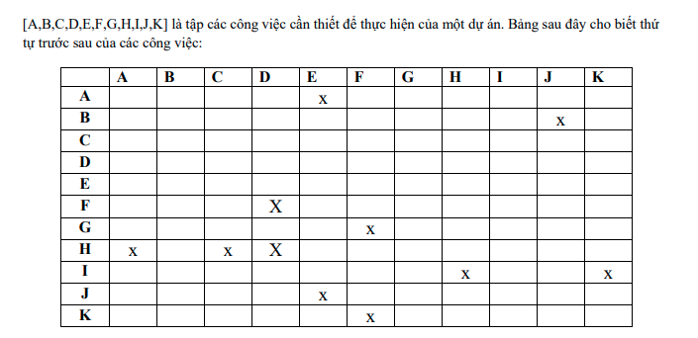

 |  |  | 0 | E | 4 | 4 | J | 10 | 10 | B | 13
 |  |  | 1 | 4 | 5 | 5 | 6 | 11 | 11 | 3 | 14

 |  |  |  |  |  | 4 | A | 6
 |  |  |  |  |  | 5 | 2 | 7

0 | Start | 0 |  |  |  | 0 | C | 6 | 7 | H | 10 |  |  |  | 10 | I | 14 | 14 | End | 14
0 | 0 | 0 |  |  |  | 1 | 6 | 7 | 7 | 3 | 10 |  |  |  | 10 | 4 | 14 | 14 | 0 | 14
 |  |  |  |  |  |  |  |  |  |  |  | 8 | K | 9
 |  |  |  |  |  |  |  |  |  |  |  | 9 | 1 | 10
 |  |  |  |  |  | 0 | D | 7 | 7 | F | 8
 |  |  |  |  |  | 0 | 7 | 7 | 8 | 1 | 9
 |  |  |  |  |  |  |  |  |  |  |  | 8 | G | 13
 |  |  |  |  |  |  |  |  |  |  |  | 9 | 5 | 14

4

J = 6
2
B = 3

A = 2
E = 4
5
H = 3
7
I = 4
8
C = 6
1
D' = 0
K = 1
D = 7

3
F = 1
6
G = 5

Note
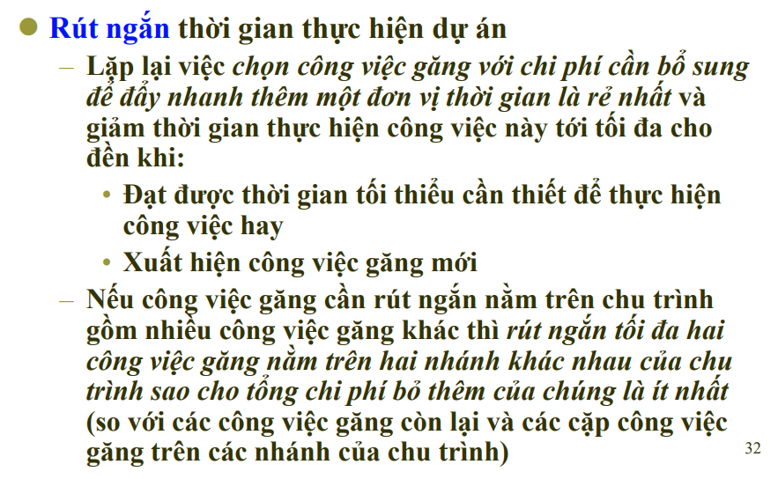
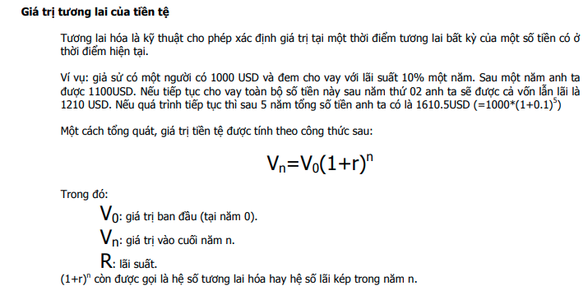
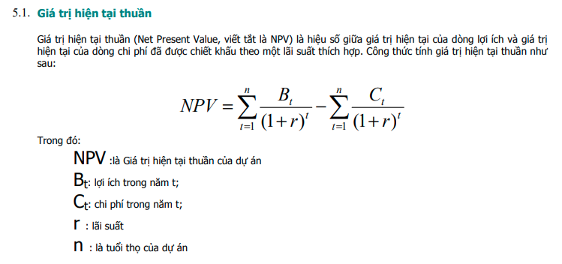
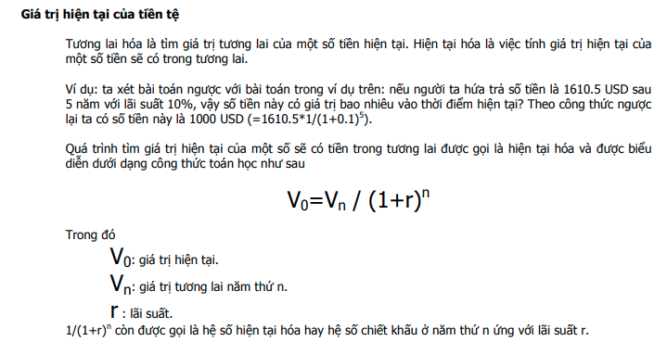
ES | Tasks | EF | EFx = ESx + Durx
LS | Dur | LF | ESx = Max({Efj}, j is a set of tasks which are previous x
 |  |  | LSx = LFx - Durx
0 | Start |  | LFx = Min({LSk}, k is a set of tasks which are belong to x
 | 0 |  | LFend = EFend

 | End | Same
 | 0 | Same

